格式要求
中文格式 |  | 英文格式
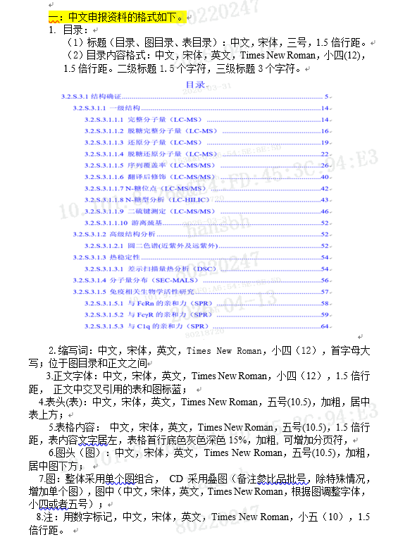
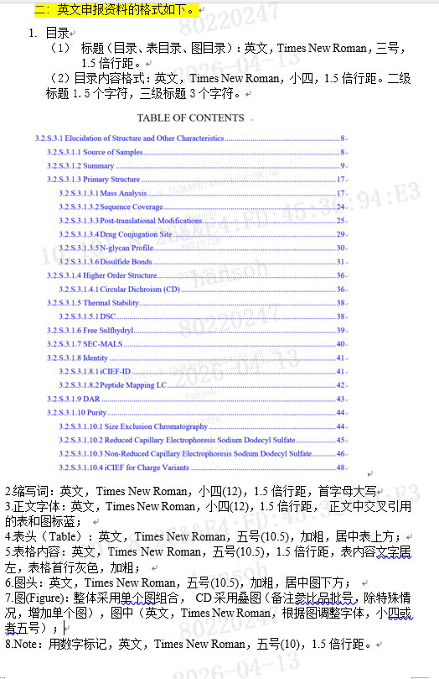

 | 叠图很难分析，结合人工

